상품제안서
투포켓 일반형 종이화일 | 상품코드: S20294

 |  |  |  |  |  |  | 02-713-8555 | www.synergygift.co.kr
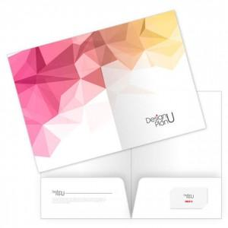

【상세/제작정보】 | 독판 제작형으로 1, 4면 칼라인쇄 포함입니다.<br><br>

【인쇄/포장옵션】 | 풀칼라 / 포장불가능

【공급단가】 | 수량 | 500~ | 1,000~ | 3,000~ | 5,000~ | 10,000~
*VAT별도 | 단가 | 890원 | 620원 | 500원 | 460원 | 410원

【상품 URL】 | https://www.synergygift.co.kr:443/src/goods_detail.php?gdno=20294

